DB操作前
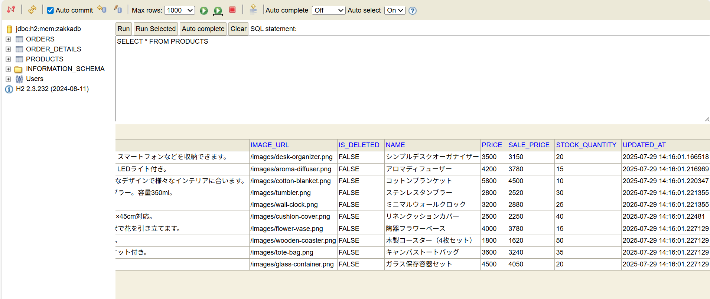

DB操作後
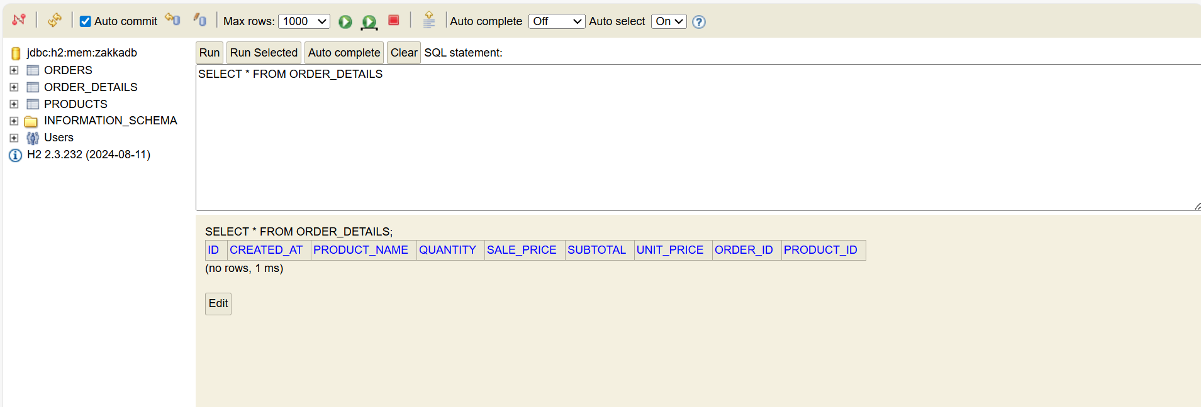

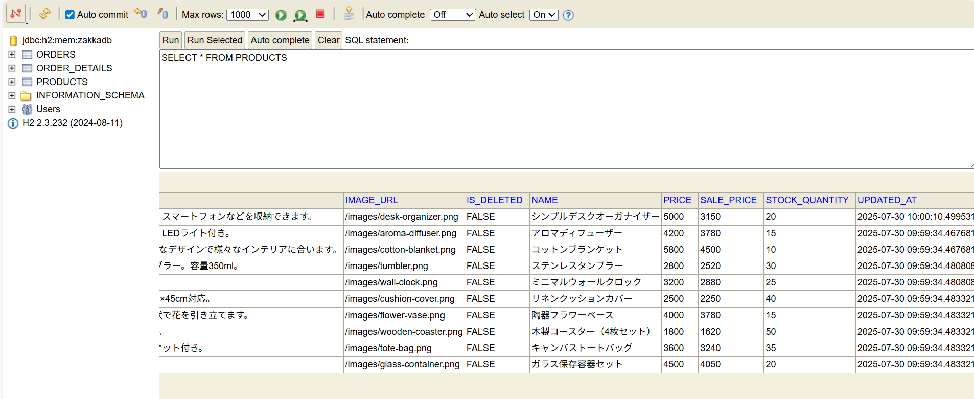

実施前
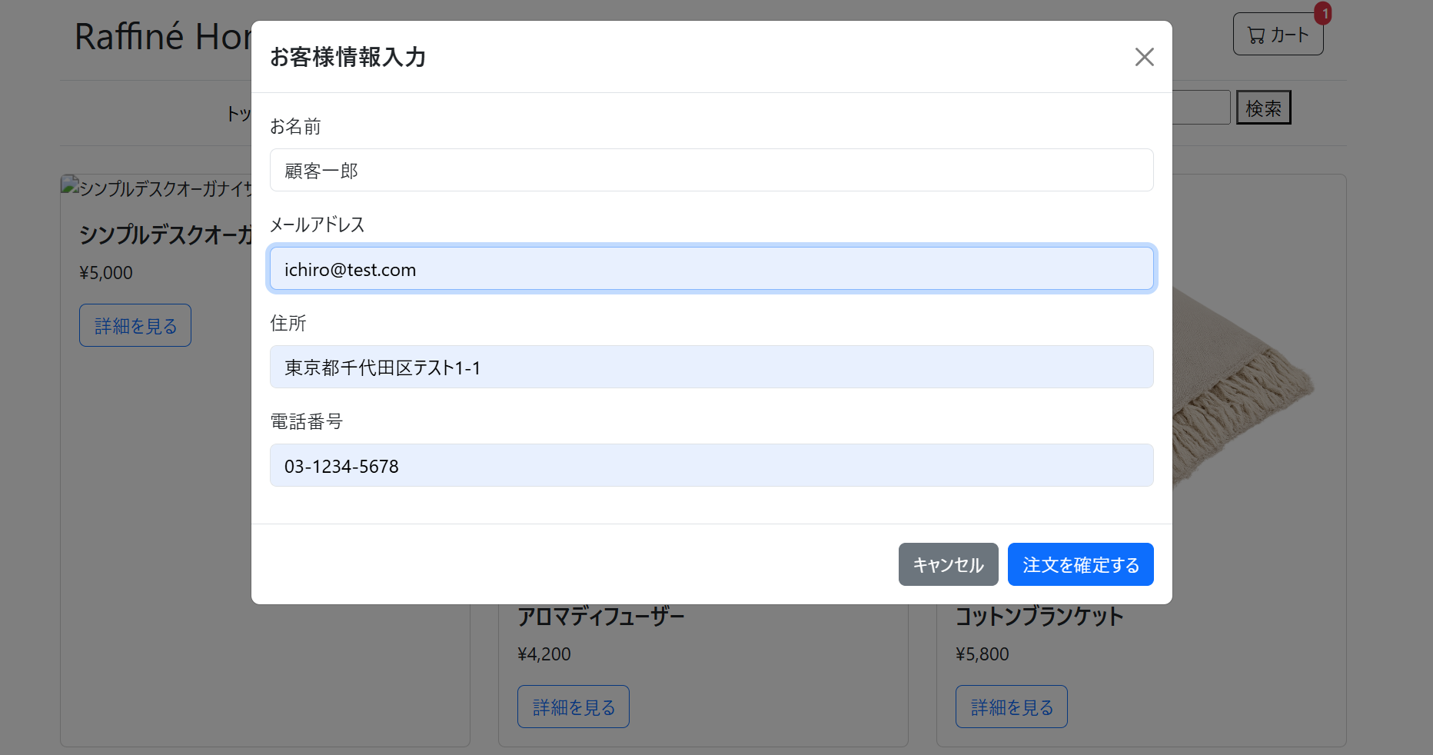
前提：ユーザーが「シンプルデスクオーガナイザー」を数量1でカートに追加済み
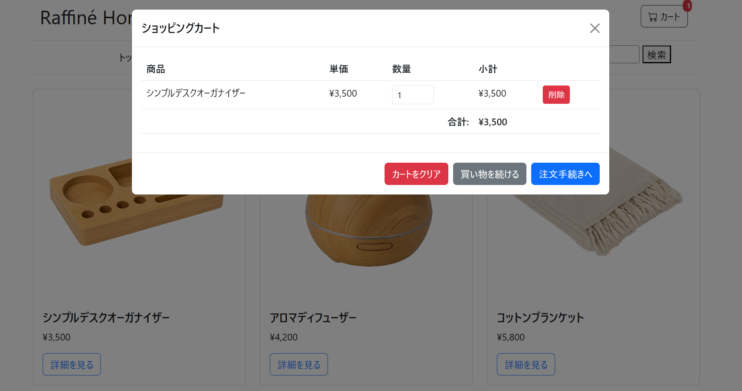

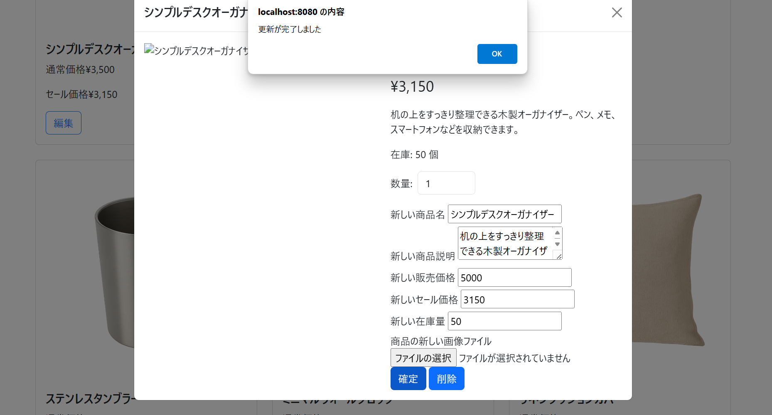
1. 管理者が「2. AdminProductList.html」で「シンプルデスクオーガナイザー」の情報を更新する（価格：5,000、在庫数：50）。
2. ユーザーがカートモーダルを開き、注文手続きへ進む。

実施後
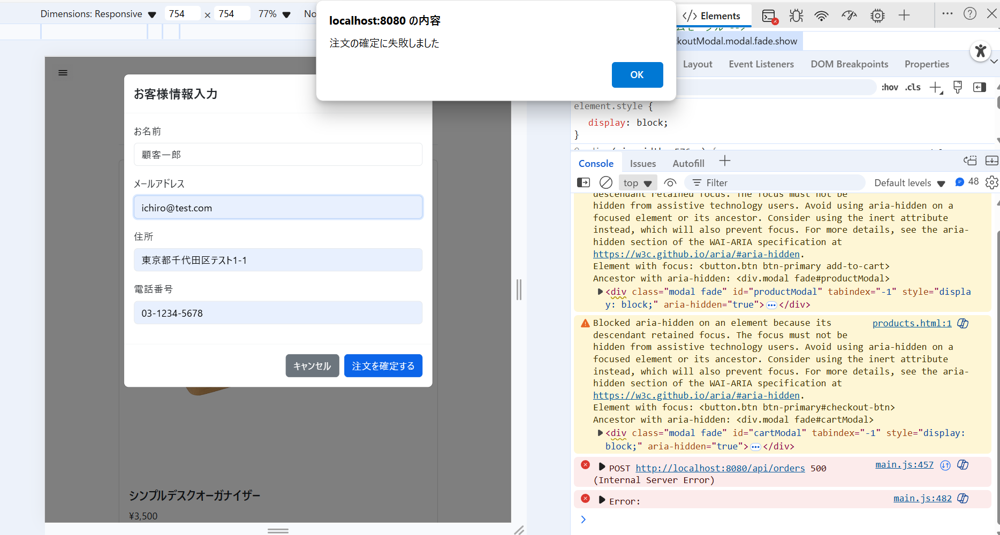

1. 変更後の商品情報で注文が確定すること。

